Layout Screen
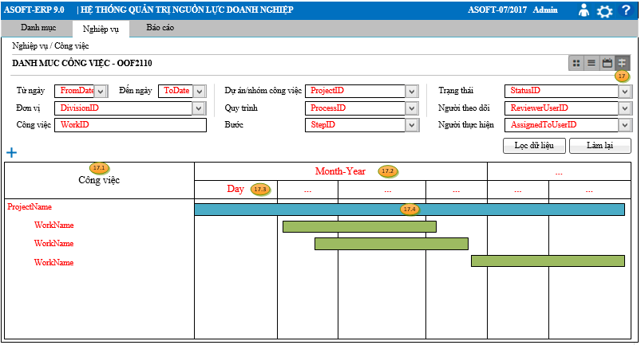
Detail Design |  | Project | ERP.NET 9.0 | ID Screen | OOF2110 | Created By | Hoàng vũ | Updated By | Hoàng vũ
 |  | Module | OO | Name Screen | Danh mục công việc | Created Date | 10/16/2017 | Updated Date | 10/16/2017

Layout |  |  |  |  |  |  |  | Overview
 |  |  |  |  |  |  |  | Sử dụng màn hình: cho phép quản lý danh sách công việc
 | 1. Xem dạng Kanban
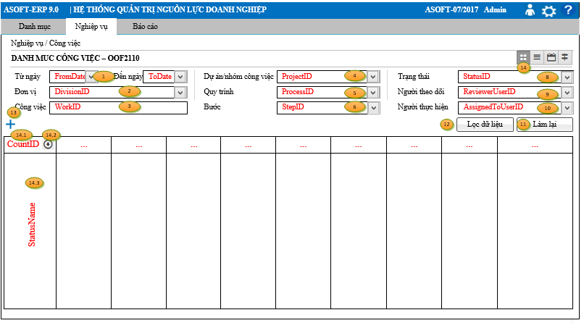

 |  |  |  |  |  |  |  | Flow Screen
 |  |  |  |  |  |  |  | Login Module ASOFT-OO -> Nghiệp vụ -> Công việc

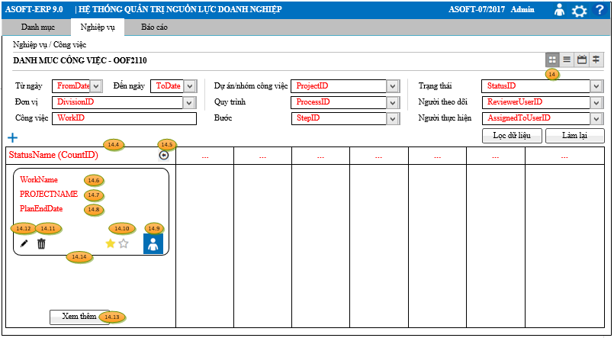

 | 2. Xem dạng danh sách
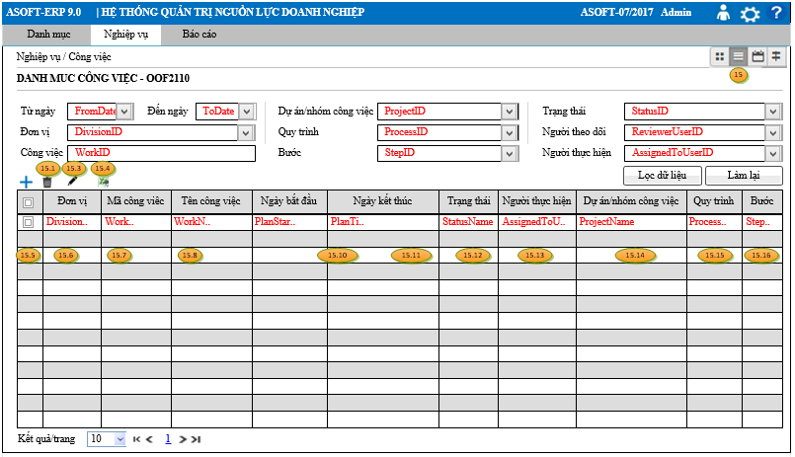

 | 3. Xem dạng lịch
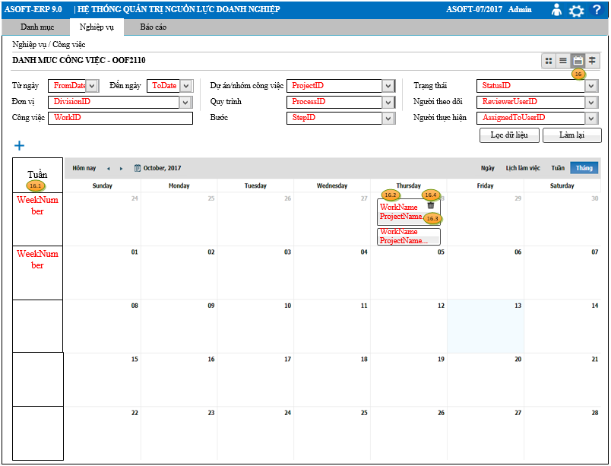

 | 4. Xem dạng Gantt

